Sheet1
山东科技大学泰山科技学院2020年田径运动会会徽征集活动最终成绩
作品名称 | 初选平均分 | 初选折算分数 | 投票分数 | 投票折算分数 | 最终成绩 | 图片 | 院系 | 姓名 | 奖项
敢为人先 | 89.59 | 76.15 | 10 | 1.5 | 77.65 | 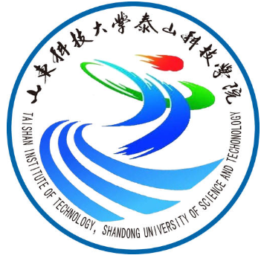 | 智能 | 韩永久 | 一等奖
科体育人 | 88.06 | 74.85 | 14 | 2.1 | 76.95 |  | 淬炼 | 张开新 | 二等奖
热烈青春，活力飞扬 | 89.59 | 76.15 | 3 | 0.45 | 76.6 |  | 建工 | 赵雨芳 | 二等奖
禹惜寸阴，奔跑不息 | 87.76 | 74.6 | 13 | 1.95 | 76.55 |  | 淬炼 | 丁冰 | 三等奖
无运动不青春 | 87.53 | 74.4 | 9 | 1.35 | 75.75 |  | 行管 | 梁玉雯 | 三等奖
青春风尚 | 86.47 | 73.5 | 15 | 2.25 | 75.75 |  | 行管 | 李亚鑫 | 三等奖
舞动泰科 | 87.53 | 74.4 | 8 | 1.2 | 75.6 |  | 智能 | 代昊 | 优秀奖
奔跑者 | 87.82 | 74.65 | 6 | 0.9 | 75.55 |  | 淬炼 | 郭晓彤 | 优秀奖
乐享竞技、淬炼完满 | 88.00 | 74.8 | 4 | 0.6 | 75.4 |  | 淬炼 | 曲静怡 | 优秀奖
Sportsmanship | 86.59 | 73.6 | 11 | 1.65 | 75.25 | 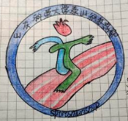 | 行管 | 仇梦冉 | 优秀奖
奔跑吧泰科！ | 85.65 | 72.8 | 12 | 1.8 | 74.6 |  | 大数据 | 刘壮 | 优秀奖
加油 泰科人 | 86.65 | 73.65 | 5 | 0.75 | 74.4 | 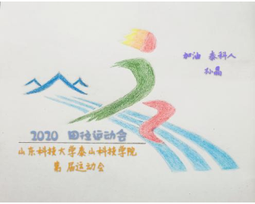 | 智能 | 孙晶
超越自我 | 86.00 | 73.1 | 7 | 1.05 | 74.15 |  | 建工 | 张玉栋
春秋阙 | 86.65 | 73.65 | 1 | 0.15 | 73.8 |  | 大数据 | 李帅
奋勇向前 | 85.59 | 72.75 | 2 | 0.3 | 73.05 |  | 大数据 | 翟梦雨

